Arkusz1
Porównanie rozmiarów obu aplikacji
Aplikacja z dynamiczną biblioteką |  |  |  |  |  |  | Aplikacja z biblioteką statyczną
 |  |  |  |  |  |  | 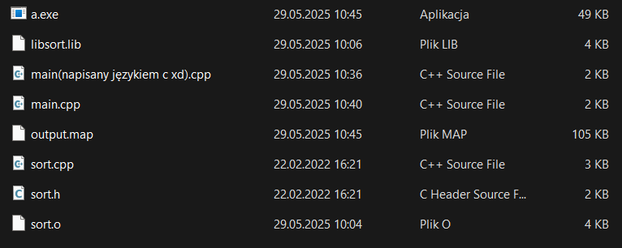

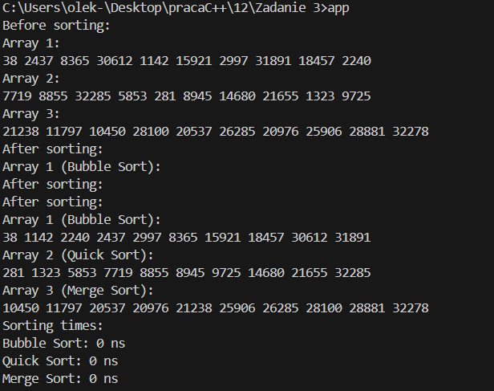
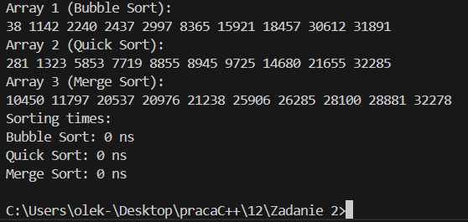
Pierwszy przypadek
Rozmiar sortowanego zbioru |  |  |  |  |  |  |  |  |  |  |  |  | Drugi przypadek
10 |  |  |  |  |  |  |  |  |  |  |  |  | Sortowanie najpierw rosnąco potem malejąco |  |  |  |  |  | Trzeci przypadek
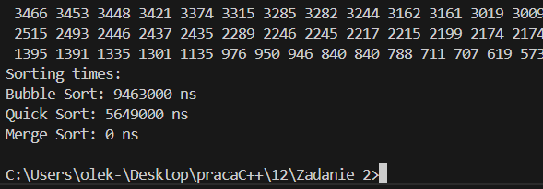

 |  |  |  |  |  |  |  |  |  |  |  |  |  |  |  |  |  |  |  | 15.514 | 881.506 | 16.91 | 15.79 | 881.725 | 31.251

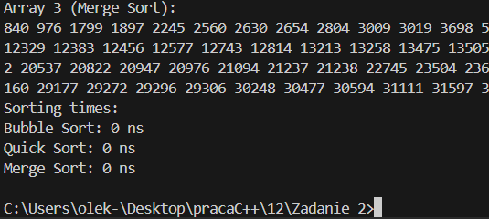
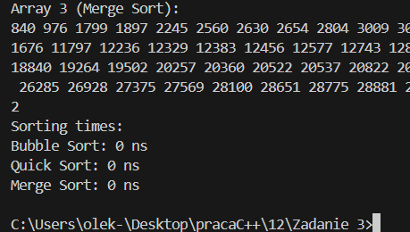
100

1000

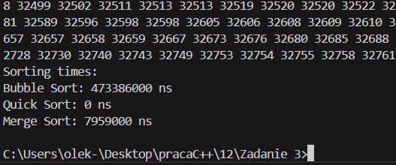
10000

100000

Pierwszy przypadek |  |  |  |  |  |  | Drugi przypadek |  |  |  |  |  | Trzeci przypadek
 | Biblioteka statyczna |  |  | Biblioteka dynamiczna |  |  | Biblioteka statyczna |  |  | Biblioteka dynamiczna |  |  | Biblioteka statyczna |  |  | Biblioteka dynamiczna
 | bubbleSort | quickSort | mergeSort | bubbleSort | quickSort | mergeSort | bubbleSort | quickSort | mergeSort | bubbleSort | quickSort | mergeSort | bubbleSort | quickSort | mergeSort | bubbleSort | quickSort | mergeSort
10 | 0 | 0 | 0 | 0 | 0 | 0 | 9.463 | 5.649 | 0 | 10.91 | 5.113 | 0 | 15.514 | 881.506 | 16.91 | 15.79 | 881.725 | 31.251
100 | 0 | 0 | 0 | 0 | 0 | 0
1000 | 5.633 | 0 | 0 | 0 | 0 | 0
10000 | 480.246 | 2.002 | 8.174 | 473.386 | 0 | 7.959
100000 | 63986.398 | 25.92 | 777.005 | 64373.727 | 25.511 | 807.918

